표지


그룹웨어 연동

이녹스첨단소재 ERP 구축 프로젝트

연결정보
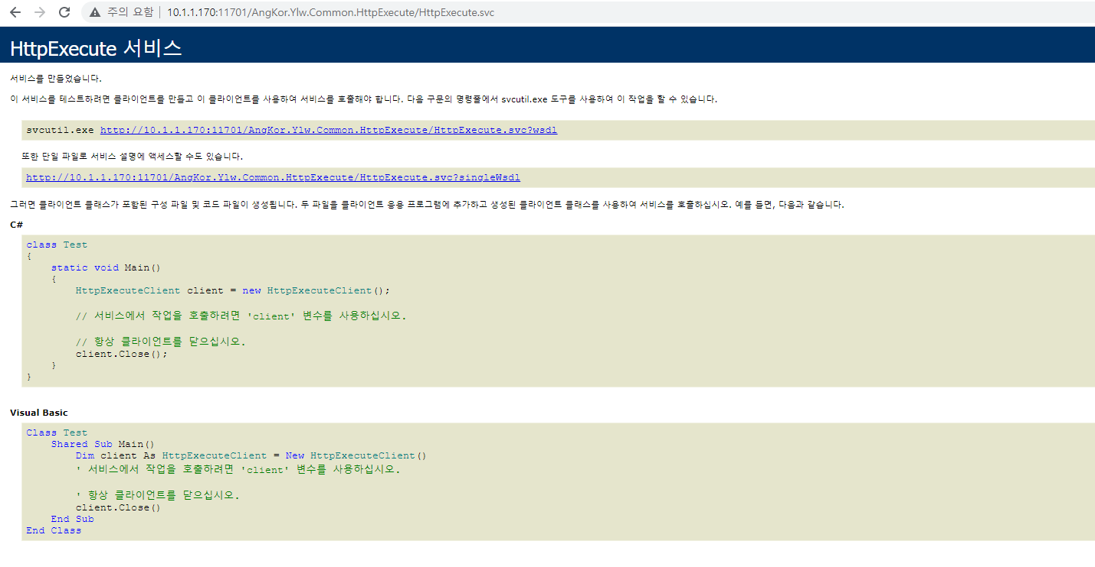
웹서비스 호출 URL => http://10.1.1.170:11701/AngKor.Ylw.Common.HttpExecute/HttpExecute.svc
테스트서버 웹서비스 호출 URL => http://10.1.1.170:11782/AngKor.Ylw.Common.HttpExecute/HttpExecute.svc

일반전표
돌아가기
 | ※ 세금계산서전표인경우 무증빙 화면용 세금계산서 정보도 전달이 필요함
이녹스첨단소재

 | 기표일자 | 2021.10.01 |  |  |  |  |  |  |  | 입안 | 검토 | 심사 | 결정
 | 회계일자 | 2021.10.01 |  |  |  |  |  |  | 재무 | 김재무 | 이재무 | 박재무 | 장재무
 | 작성자(사번) | B0000 |  |  |  |  |  |  |  | 2021.10.02 | 2021.10.03 | 2021.10.03 | 2021.10.03
 | 작성자명 | 김전표 |  |  | 기표번호 | 202110100001 |  |  | 발생 | 김전표 |  | 김현업 | 최현팀
 |  |  |  |  | 전표번호 | 202110200001 |  |  |  | 2021.10.01 |  | 2021.10.01 | 2021.10.02

 |  |  |  | 증빙 : | 전자세금계산서(일반과세) |  | 3018197858 | / | 피아이첨단소재 | / | 100,000,000 | / | 10,000,000
 | 순번 | 계정과목코드 | 계정대분류 |  |  | 출납방법/지급일자 |  |  | 관리항목3 |  |  | 차변금액 | 대변금액
 |  | 계정과목명 | 거래처명 |  |  | 관리항목1 |  |  | 관리항목4
 |  | 코스트센터 | 통화단위 |  |  | 관리항목2 |  |  | 관리항목5
 |  | 반제 원전표 | 적요
 | 1 | 11101101 | 자산 |  |  | / |  |  |  |  |  | 100,000,000
 |  | 원재료-원재료 | 미쓰비시플라스틱 |  |  |  |  |  |  |  |  | ( 100,000 )
 |  | 구매팀 | KRW
 |  | (반제일경우 기존 전표번호) | 피아이첨단소재 원재료 구매
 | 2 | 11172801 | 자산 |  |  | / |  |  | 2021-10-01 |  |  | 10,000,000
 |  | 부가세대급금-매입부가세 |  |  |  | 미쓰비시플라스틱
 |  | - | KRW |  |  | 100,000,000
 |  | - | 피아이첨단소재 원재료 구매
 | 3 | 21020301 | 부채 |  |  | 예금지급 / 2021-11-30 |  |  | 100-024-141772 |  |  |  | 110,000,000
 |  | 외상매입금-원화 | 미쓰비시플라스틱 |  |  | 미쓰비시플라스틱 |  |  |  |  |  |  | ( 100,000 )
 |  | 구매팀 | USD |  |  | 신한은행 |  |  |  |  |  |  | 환율 1,100.00
 |  | - | 피아이첨단소재 원재료 구매
 |  |  |  |  |  | /

 |  |  |  |  |  | /

 |  |  |  |  |  | /

 |  |  |  |  |  |  |  |  | 합계 |  |  | 110,000,000 | 110,000,000
 | ※ SlipKind (전표유형내부코드) 에 따라서 전표 구분

 | ※ 세금계산서전표인경우 무증빙 화면용 세금계산서 정보도 전달이 필요함
이녹스첨단소재

 | 기표일자 | RegAccDate |  |  |  |  |  |  |  | 입안 | 검토 | 심사 | 결정
 | 회계일자 | AccDate |  |  |  |  |  |  | 재무 | 김재무 | 이재무 | 박재무 | 장재무
 | 작성자(사번) | RegEmpID |  |  |  |  |  |  |  | 2021.10.02 | 2021.10.03 | 2021.10.03 | 2021.10.03
 | 작성자명 | RegEmpName |  |  | 기표번호 | SlipMstID |  |  | 발생 | 김전표 |  | 김현업 | 최현팀
 |  |  |  |  | 전표번호 | SlipAppNo |  |  |  | 2021.10.01 |  | 2021.10.01 | 2021.10.02

 |  |  |  | 증빙 : | VatEvidName |  | VatRemValName7 | / | VatRemValName1 | / | VatRemValName2 | / | VatDrAmt
 | 순번 | 계정과목코드 | 계정대분류 |  |  | 출납방법/지급일자 |  |  | 관리항목3 |  |  | 차변금액 | 대변금액
 |  | 계정과목명 | 거래처명 |  |  | 관리항목1 |  |  | 관리항목4
 |  | 코스트센터 | 통화단위 |  |  | 관리항목2 |  |  | 관리항목5
 |  | 반제 원전표 | 적요
 | 1 | AccNo | SMAccKindName |  |  | SMCashMethodName / CashDate |  |  | RemValName3 |  |  | DrAmt | CrAmt | - 원화금액
 |  | AccName | CustName |  |  | RemValName1 |  |  | RemValName4 |  |  | DrForAmt | CrForAmt | - 외화금액
 |  | CostCCtrName | CurrName |  |  | RemValName2 |  |  | RemValName5 |  |  | DrExRate | CrExRate | - 환율
 |  | OnSlipID | Summary
 | 반복행
 |  |  |  |  |  |  |  |  | 합계 |  |  | SumDrAmt | SumCrAmt

 | 첨부파일
Query2 | 파일명
 | FileName |  |  |  |  |  |  |  |  |  |  |  |  | FileUrl

해외출장정산서(NEW)
돌아가기

 | ※ 세금계산서전표인경우 무증빙 화면용 세금계산서 정보도 전달이 필요함
이녹스첨단소재

 | 기표일자 | RegAccDate |  |  |  |  |  |  |  |  | 입안 | 검토 | 심사 | 결정
 | 회계일자 | AccDate |  |  |  |  |  |  |  | 재무 | 김재무 | 이재무 | 박재무 | 장재무
 | 작성자(사번) | RegEmpID |  |  |  |  |  |  |  |  | 2021.10.02 | 2021.10.03 | 2021.10.03 | 2021.10.03
 | 작성자명 | RegEmpName |  |  | 기표번호 | SlipMstID |  |  |  | 발생 | 김전표 |  | 김현업 | 최현팀
 |  |  |  |  | 전표번호 | SlipAppNo |  |  |  |  | 2021.10.01 |  | 2021.10.01 | 2021.10.02

 |  |  |  | 증빙 : | VatEvidName |  |  | VatRemValName7 | / | VatRemValName1 | / | VatRemValName2 | / | VatDrAmt
 | 순번 | 계정과목코드 | 계정대분류 |  |  | 출납방법/지급일자 |  |  |  | 관리항목3 |  |  | 차변금액 | 대변금액
 |  | 계정과목명 | 거래처명 |  |  | 관리항목1 |  |  |  | 관리항목4
 |  | 코스트센터 | 통화단위 |  |  | 관리항목2 |  |  |  | 관리항목5
 |  | 반제 원전표 | 적요
 | 1 | AccNo | SMAccKindName |  |  | SMCashMethodName / CashDate |  |  |  | RemValName3 |  |  | DrAmt | CrAmt | - 원화금액
 |  | AccName | CustName |  |  | RemValName1 |  |  |  | RemValName4 |  |  | DrForAmt | CrForAmt | - 외화금액
 |  | CostCCtrName | CurrName |  |  | RemValName2 |  |  |  | RemValName5 |  |  | DrExRate | CrExRate | - 환율
 |  | OnSlipID | Summary
 | 반복행
 |  |  |  |  |  |  |  |  |  | 합계 |  |  | SumDrAmt | SumCrAmt

 | 일자별 비용내역
Query7 | 사용일 | 구분 | 통화 | 환율 | 외화금액 | 원화금액 | 상세내역
 | CostDate | UMBizCostTypeName | CurrName | ExRate | CurAmt | DomAmt | CostRemark

2차 고도화 추가개발 내역

 | 첨부파일
Query6 | 파일명
 | FileName |  |  |  |  |  |  |  |  |  |  |  |  |  | FileUrl

구매요청서
돌아가기
 |  |  |  |  | [기존 구매요청서]
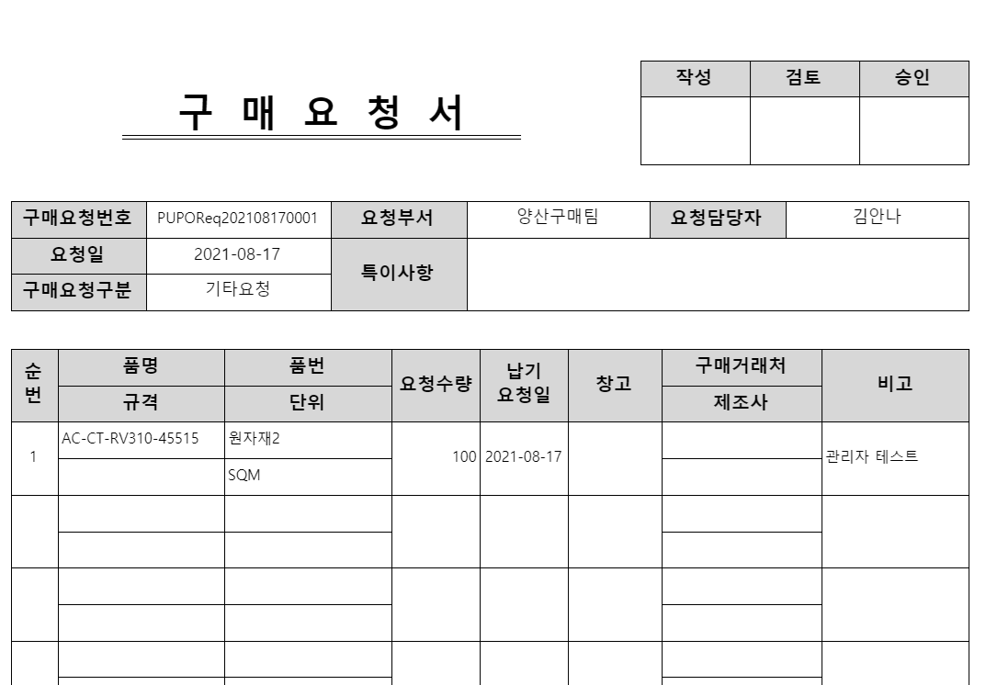
[신규 구매요청서]
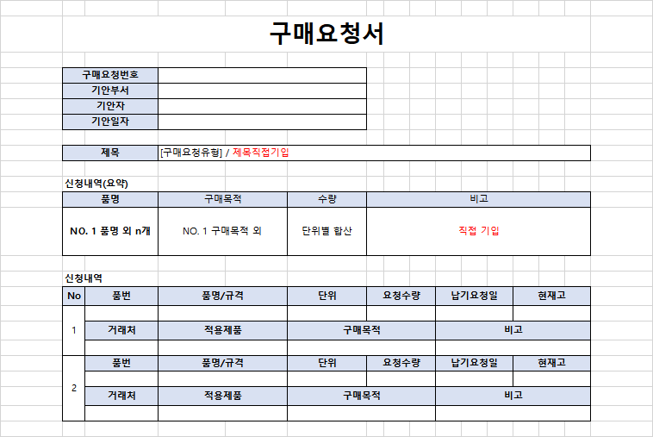

사용자가 직접 입력 , 텍스트

 |  | 컨트롤명 | 매핑변수 | 비고
 |  | 구매요청번호 | POReqNo
 |  | 기안부서 | DeptName
 |  | 기안자 | EmpName
 |  | 기안일자 | ReqDate
 | 제목 | 구매요청유형 | UMPOReqTypeName
 |  | 제목 (제목직접기입) |  | 직접입력
 | 신청내역(요약) | 품명 | SumItemName
 |  | 구매목적 | SumPUGoal
 |  | 수량 | SumQty
 |  | 비고 |  | 직접입력
 | 신청내역 (반복부) | No | POReqSerl
 |  | 품번 | ItemNo
 |  | 품명/규격 | ItemName/Spec
 |  | 단위 | UnitName
 |  | 요청수량 | Qty
 |  | 납기요청일 | DelvDate
 |  | 현재고 | StkQty
 |  | 거래처 | CustName
 |  | 적용제품 | ApplyItem
 |  | 구매목적 | PUGoal
 |  | 비고 | Remark
 |  | 구매요청내부코드 | POReqSeq | TblKey

구매품의서
돌아가기

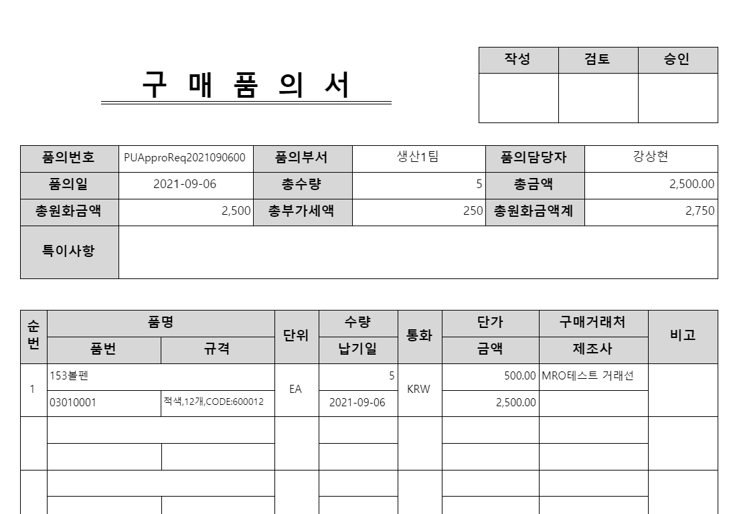
 |  |  |  |  |  | [기존 구매품의서]
[신규 구매품의서] -> 변경됨
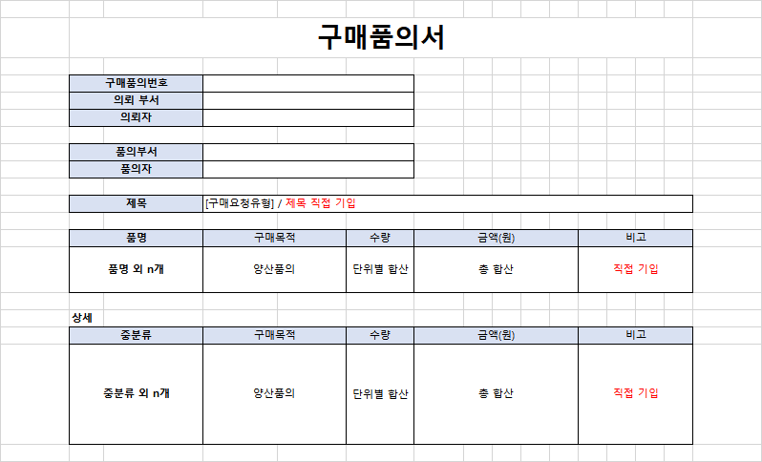

사용자가 직접 입력 , 텍스트

 |  | 컨트롤명 | 매핑변수 | 비고
 |  | 구매품의번호 | ApproReqNo
 |  | 의뢰부서 | POReqDeptName | split | 2021-12-29 현업 요청으로 양식 수정
 |  | 의뢰자 | POReqEmpName | split
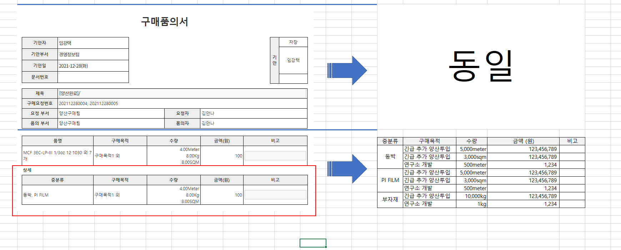
 |  | 품의부서 | DeptName
 |  | 품의자 | EmpName
 | 제목 | 구매요청유형 | UMPOReqTypeName
 |  | 제목 |  | 직접입력
 |  | 품명 | SumItemName
 |  | 구매목적 | SumPUGoal
 |  | 수량 | SumQty
 |  | 금액(원) | SumDomAmt
 |  | 비고 |  | 직접입력
 | 상세 | 중분류 개수 | ItemClassMCnt
 |  | 중분류 | ItemClassMName
 |  | 구매목적 | PUGoal
 |  | 수량 | Qty
 |  | 금액(원) | DomAmt
 |  | 비고 |  | 직접입력
 |  | 구매품의내부코드 | ApproReqSeq | TblKey

거래처등록요청
돌아가기
이녹스첨단소재

 | 1. 사업자정보
 | 국내외구분 | 국외 | 신청유형 | 신규 | <--ERP에 거래처조회에서 점프하여 수정 요청의 경우 수정, 거래처등록요청에서 등록된경우는 신규로 표시
 | 거래선구분 | 국내매입거래처 국내매출거래처 | 국가 | 대한민국
 | 사업자 등록번호 | 111-11-11111 | 거래처번호 | 1111111111
 | 거래처명 | ㈜고길동 | 업태 | 제조
 | 대표자명 | 홍길동 | 종목 | 산업용기계
 | 주소 | (11111) 인천시 남동구 경인로

 | 2. 거래처 담당자
 | 업무구분 | 담당자명 | 부서 | 직위 | 회사번호 | 핸드폰 | Fax | 메일 | 대표담당자 | 메모
 | 구매 | 철이 | 영업 | 대리 | 032-111-1111 | 010-7777-8888 |  |  | R
 |  |  |  |  |  |  |  |  | □
 |  |  |  |  |  |  |  |  | □

 | 3. 구매추가정보
 | 결재일수 | 익월 말일 | 담당부서 | 구매 | 등록요청자의 부서
 | 거래목적 |  | 거래품목
 | 홈페이지 |  | 전화번호 | 032-111-1111
 | 비고
2024.04.28 Ver 4.0 신규 추가항목
 | 자재유형1 | 원자재, 부재료(ERP 체크된 항목만 표시) | 무역조건 | FOB
 | 자재유형2 | PI | 예상매입액/월

 | 4. 거래처 계좌
 | 금융기관 | 계좌 | 예금주 | 주계좌 | 사용안함 | 비고
 | 우리 | 111-11111-1111 | ㈜고길동 | R | □
 |  |  |  | □ | □
 |  |  |  | □ | □

 | 5. 첨부파일
 | 파일명
 | 1. 사업자등록증.JPG |  |  | <-- ERP 파일 링크
 | 2. 통장사본.JPG |  |  | <-- ERP 파일 링크

 | TblKey : CustReqSeq
 | 국내외구분 | SMDomForName | 신청유형 | IsReqType
 | 거래선구분 | UMCustKindName | 국가 | UMCountryName |  | <-- Query 1 영역
 | 사업자 등록번호 | BizNo | 거래처번호 | CustNo
 | 거래처명 | CustName | 업태 | BizType
 | 대표자명 | Owner | 종목 | BizKind
 | 주소 | BizAddr

 | 2. 거래처 담당자
 | 업무구분 | 담당자명 | 부서 | 직위 | 회사번호 | 핸드폰 | Fax | 메일 | 대표담당자 | 메모
 | UMJobRollKindName | ContactName | DeptName | PositionName | ContactNumber | Tel2 | FAX | Email | IsStd | Remark | < -- Query2 영역
 |  |  |  |  |  |  |  |  | R
 |  |  |  |  |  |  |  |  | □

 | 3. 구매추가정보
 | 결재일수 | AddPayOption | 담당부서 | DeptName
 | 거래목적 | AddPurpose | 거래품목 | AddItemName |  | < -- Query3 영역
 | 홈페이지 | HomePage | 전화번호 | TelNo
 | 비고 | CustRemark
2024.04.28 Ver 4.0 신규 추가항목
 | 자재유형1 | AddMatTypeA | 예상매입액/월 | UMTradeCondName
 | 자재유형2 | AddMatTypeB | 예상매입액/월 | AddBuyMonth

 | 4. 거래처 계좌
 | 금융기관 | 계좌 | 예금주 | 주계좌 | 사용안함 | 비고
 | UMBankHQName | BankAccNo | Owner | IsDefault | IsNotUse | Remark |  | <-- Query4 영역
 |  |  |  | R | □
 |  |  |  | □ | □

 | 5. 첨부파일
 | 파일명
 | 1. 사업자등록증.JPG |  |  | FileSeq (URL) | <-- Query5 영역
 | 2. 통장사본.JPG |  |  | FileName (파일명)

구매품의서_1(개발취소)
 |  |  |  |  |  | [기존 구매요청서]
[신규 구매품의서]
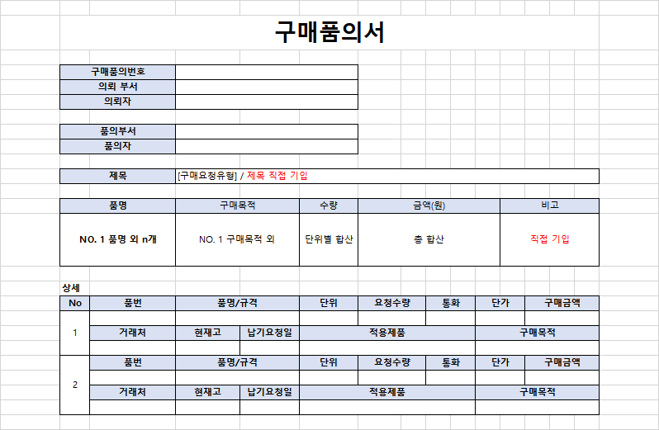

 |  | 컨트롤명 | 매핑변수 | 비고
 |  | 구매품의번호 | POReqNo
 |  | 의뢰부서 | DeptName |  | 확인필요
 |  | 의뢰자 | EmpName |  | 확인필요
 |  | 품의부서 | ReqDate |  | 확인필요
 | 제목 | 품의자 | UMPOReqTypeName
 |  | 제목 |  | 직접입력
 |  | 품명 | SumItemName
 |  | 구매목적 |  |  | 확인필요
 |  | 수량 | SumQty
 |  | 금액(원) | SumDomAmt
 |  | 비고 |  | 직접입력
 | 상세 (반복부) | No
 |  | 품번 | ItemNo
 |  | 품명/규격 | ItemName/Spec
 |  | 단위 | UnitName
 |  | 요청수량 | Qty |  | 품의수량 명칭 변경 필요해보임
 |  | 통화 | CurrName
 |  | 단가 | Price
 |  | 구매금액 | CurAmt |  | 외화 원화
 |  | 거래처 | CustName
 |  | 현재고 | StkQty
 |  | 납기요청일 | DelvDate
 |  | 적용제품 |  |  | 확인필요
 |  | 구매목적 |  |  | 확인필요

교육결과신청서
돌아가기
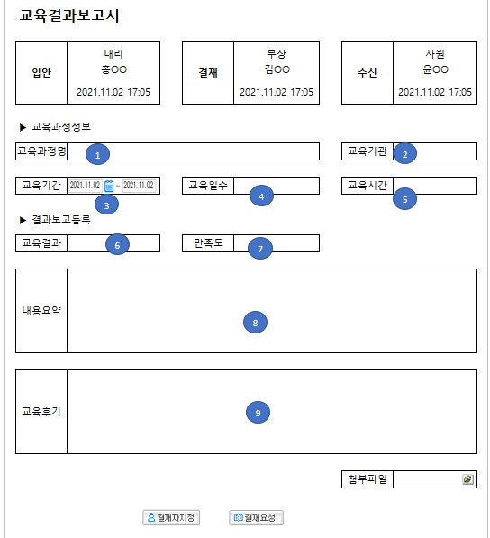

 | 번호 | 컨트롤명 | 매핑변수 | 비고
 | 1 | 교육과정명 | EduCourseName
 | 2 | 교육기관 | UMInstituteName
 | 3 | 교육기간 | EduBegDate | From
 | 3 | 교육기간 | EduEndDate | To
 | 4 | 교육일수 | EduDd
 | 5 | 교육시간 | EduTm
 | 6 | 교육결과 | UMlocationName
 | 7 | 만족도 | SatisLevelName
 | 8 | 내용요약 | RstSummary
 | 9 | 교육후기 | RstRem
 |  | 학습결과내부코드 | RstSeq | TblKey

 | <추가>
 | 번호 | 컨트롤명 | 매핑변수 | 비고
 | 1 | 파일명 | FileName | 2022.03.21 추가
 | 2 | 파일 URL | FileURL | 2022.03.21 추가

연장근로신청서
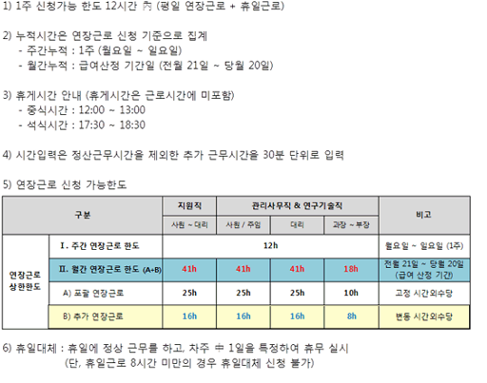
돌아가기

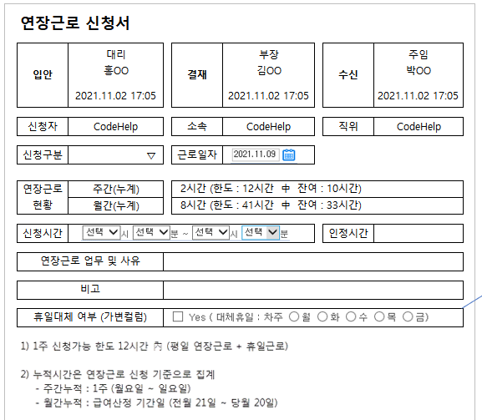
 |  | 번호 | 컨트롤명 | 매핑변수 | 비고
 |  | 1 | 신청자 | EmpName
 |  | 2 | 소속 | DeptName
 |  | 3 | 직위 | UMJpName
 |  | 4 | 신청구분 | DayTypeName | 일구분 평일일 경우 연장근무신청 그 외 휴일근무신청 표기 (ERP에서 작업) | 신청구분
 |  |  |  |  |  | 연장근로신청
 |  |  |  |  |  | 휴일근로신청
1
2
3
 |  | 5 | 근로일자 | WkDate | YYYY-MM-DD (요일)
 |  | 6 | 사용시간 | UseDTCnt | 주간(누계)
5
 |  |  | 한도시간 | AllOverTime | 주간(누계)
4
 |  |  | 잔여시간 | RemainDTCnt | 주간(누계)
6
 |  | 7 | 사용시간 | MonthUseDTCnt | 월간(누계)
 |  |  | 한도시간 | MonthAllOverTime | 월간(누계)
7
 |  |  | 잔여시간 | MonthRemainDTCnt | 월간(누계)
 |  | 8 | 시작시간 | BegTime | From (화면 표현은 선택박스 아니어도 됨)
8
9
 |  |  | 시작분 | BegMinute | From (화면 표현은 선택박스 아니어도 됨)
 |  |  | 종료시간 | EndTime | To (화면 표현은 선택박스 아니어도 됨)
10
 |  |  | 종료분 | EndMinute | To (화면 표현은 선택박스 아니어도 됨)
 |  | 9 | 인정시간 | DTCnt
 | 비고란 삭제 | 10 | 연장근로 업무 및 사유 | AppReason
 |  | 11 | Yes | AlternativeYN | 휴일대체 여부
11
 |  |  | 월 | Mon | 휴일대체 여부
 |  |  | 화 | Tue | 휴일대체 여부
 |  |  | 수 | Wen | 휴일대체 여부
12
 |  |  | 목 | Thu | 휴일대체 여부
 |  |  | 금 | Fri | 휴일대체 여부
 |  | 12 | TEXT or 이미지
 |  |  | 시간외근무신청내부코드 | OTAppSeq | TblKey

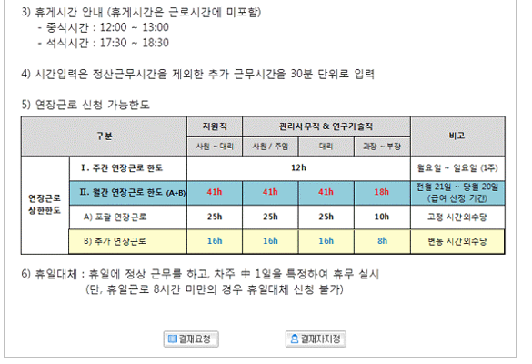
 | 일구분: 평일이 아닌경우 및 신청구분이 연장근로신청이 아닌 경우 활성화

 | 1)~6) 고정 영역

학자금신청서
돌아가기

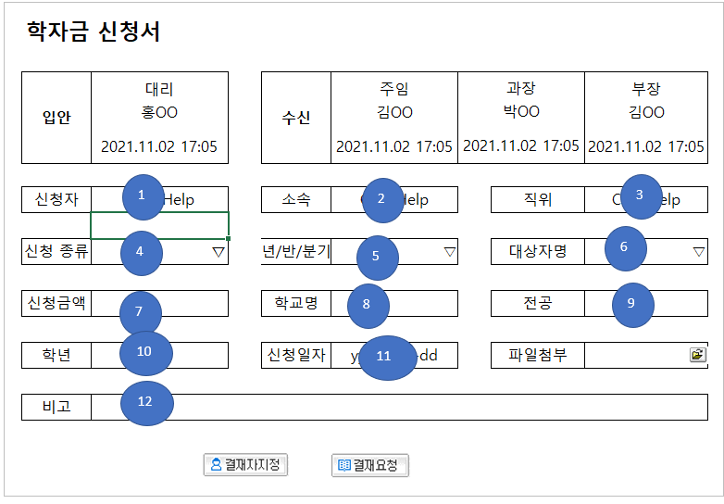
 | 번호 | 컨트롤명 | 매핑변수 | 비고
 | 1 | 신청자 | EmpName
 | 2 | 소속 | DeptName
 | 3 | 직위 | UMJpName
 | 4 | 신청종류 | SchName
 | 5 | 년/반/분기 | PaySortName
 | 6 | 대상자명 | FamilyName
 | 7 | 신청금액 | AppAmt
 | 8 | 학교명 | SchoolName
 | 9 | 전공 | MajorName
 | 10 | 학년 | SchoolGrade
 | 11 | 신청일자 | AppDate
 | 12 | 비고 | Remark
 |  | 학자금신청내부코드 | AppSeq | TblKey

 | <추가>
 | 번호 | 컨트롤명 | 매핑변수 | 비고
 | 1 | 파일명 | FileName | 2022.03.21 추가
 | 2 | 파일 URL | FileURL | 2022.03.21 추가

교육신청서
돌아가기

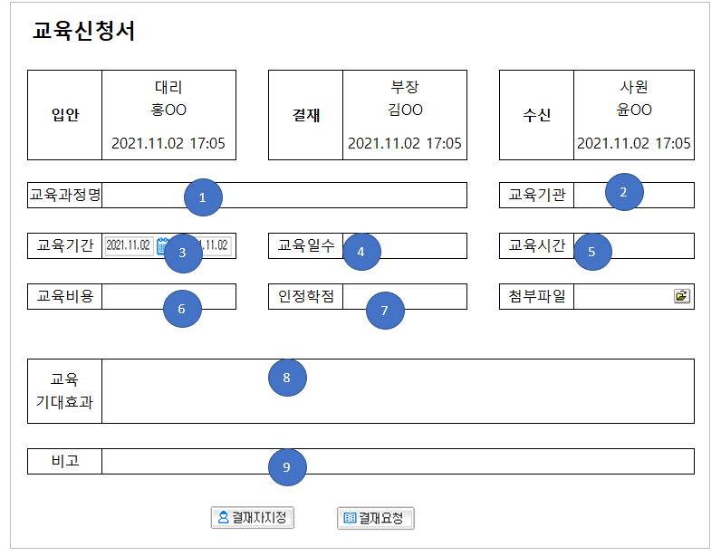
 | 번호 | 컨트롤명 | 매핑변수 | 비고
 | 1 | 교육과정명 | EduCourseName
 | 2 | 교육기관 | UMInstituteName
 | 3 | 교육기간 | EduBegDate | From
 | 3 | 교육기간 | EduEndDate | To
 | 4 | 교육일수 | EduDd
 | 5 | 교육시간 | EduTm
 | 6 | 교육비용 | TotReqCost
 | 7 | 인정학점 | EduPoint
 | 8 | 교육기대효과 | EduEffect
 | 9 | 비고 | EduNeeds
 |  | 학습신청 내부코드 | ReqSeq | TblKey

 | <추가>
 | 번호 | 컨트롤명 | 매핑변수 | 비고
 | 1 | 파일명 | FileName | 2022.03.21 추가
 | 2 | 파일 URL | FileURL | 2022.03.21 추가

근태신청서(역방향)
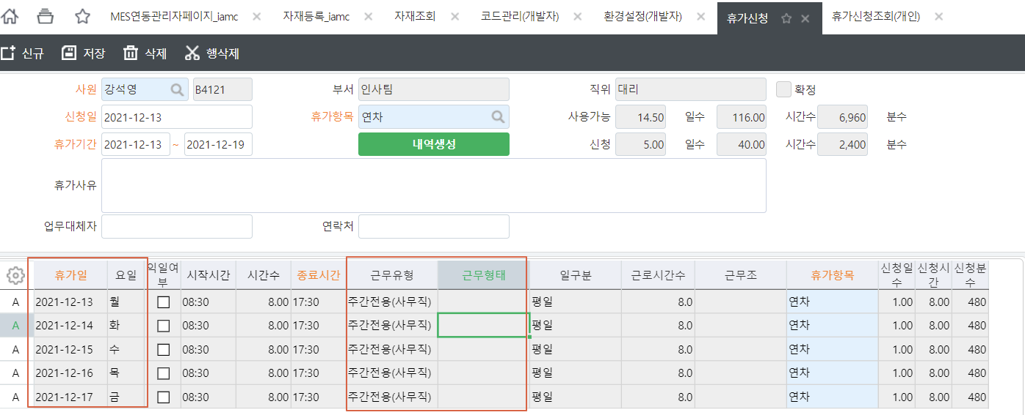
돌아가기

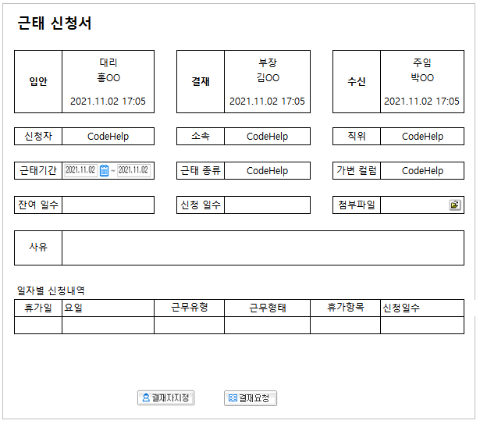
1
2
3
4
5
8
6
7
9
10
11
12
13
14
15
16
 |  |  |  |  |  |  | 번호 | 컨트롤명 | 매핑변수 | 비고 |  | 2024.05.13 영림원 박명석 | @CompanySeq = 1 고정
 |  |  |  |  |  |  | 1 | 신청자 | EmpName |  | 사원별 신청종류 값 호출 SP : iamc_SWHRGetWkItemGW @CompanySeq, @EmpSeq
 |  |  |  |  |  |  | 2 | 소속 | DeptName |  | 예시) EXEC iamc_SWHRGetWkItemGW 1, 1
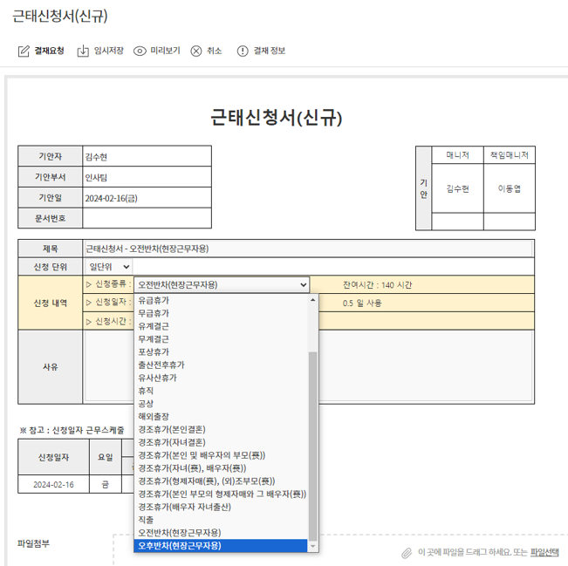
 |  |  |  |  |  |  | 3 | 직위 | UMJpName
 |  |  |  |  |  |  | 4 | 근태기간 | VacFrDate | From
 |  |  |  |  |  |  | 4 | 근태기간 | VacToDate | To
 |  |  |  |  |  |  | 5 | 근태종류 | WkItemName | VIEW 테이블
 |  |  |  |  |  |  | 6 | 잔여일수 | PossibleDays | 프로시저 제공
 |  |  |  |  |  |  | 7 | 신청일수 | AppDays
 |  |  |  |  |  |  | 8 | 가변컬럼 | WkEmpName | 휴가신청 업무대체자 컬럼에 전송 가능 할 시 ERP와 연동
 |  |  |  |  |  |  | 9 | 첨부파일 |  | 그룹웨어 관리용 ERP 전달 X
 |  |  |  |  |  |  | 10 | 사유 | VacReason
 |  |  |  |  |  |  | 11 | 휴가일 | VacDate
 |  |  |  |  |  |  | 12 | 요일 | WkName
 |  |  |  |  |  |  | 13 | 근무유형 | WkTypeName | 삭제 ? 확인필요
 |  |  |  |  |  |  | 14 | 근무형태 | WkFormName | 삭제? 확인필요
 |  |  |  |  |  |  | 15 | 휴가항목 | DtlWkItemName | 5번과 동일한 VIEW 테이블
 |  |  |  |  |  |  | 16 | 신청일수 | AppDay

 |  |  |  |  |  |  |  |  | <근태종류> | <가변컬럼 : 경조휴가 선택 시 가변컬럼 활성화>
 |  | <근태종류> | <가변컬럼 : 근태종류에서 반차, 경조휴가 선택 시 가변컬럼 활성화> |  |  |  |  |  | 근태종류 | 경조구분 (경조휴가 선택 시)
 |  | 근태종류 | 반차구분 (반차 선택 시) |  |  |  |  |  | 연차 | 본인결혼
 |  | 연차 | 오전 |  |  |  |  |  | 오전반차 | 자녀결혼
 |  | 반차 | 오후 |  |  |  |  |  | 오후반차 | 본인 및 배우자의 부모(喪)
 |  | 경조휴가 |  |  |  |  |  |  | 경조휴가 | 자녀(喪), 배우자(喪)
 |  | 보건휴가 | 경조구분 (경조휴가 선택 시) |  |  |  |  |  | 보건휴가 | 형제자매(喪), (외)조부모(喪)
 |  | 훈련 | 본인결혼 |  |  |  |  |  | 훈련 | 본인 부모의 형제자매와 그 배우자(喪)
 |  | 사외교육 | 자녀결혼 |  |  |  |  |  | 사외교육 | 배우자 자녀출산
 | 기존 | 재택근무 | 본인 및 배우자의 부모(喪) |  |  |  |  | 변경 | 재택근무
 |  | 병가 | 자녀(喪), 배우자(喪) |  |  |  |  |  | 병가
 |  | 유급휴가 | 형제자매(喪), (외)조부모(喪) |  |  |  |  |  | 유급휴가
 |  | 무급휴가 | 본인 부모의 형제자매와 그 배우자(喪) |  |  |  |  |  | 무급휴가
 |  | 유계결근 | 배우자 자녀출산 |  |  |  |  |  | 유계결근
 |  | 무계결근 |  |  |  |  |  |  | 무계결근
 |  | 포상휴가 |  |  |  |  |  |  | 포상휴가
 |  | 백신휴가 |  |  |  |  |  |  | 백신휴가
 |  | 출산전후휴가 |  |  |  |  |  |  | 출산전후휴가
 |  | 유사산휴가 |  |  |  |  |  |  | 유사산휴가
 |  | 휴직 |  |  |  |  |  |  | 휴직
 |  | 공상 |  |  |  |  |  |  | 공상
 |  | 대체휴일 |  |  |  |  |  |  | 대체휴일

 | 테이블 | IAMC_VPRVacWkItemGW
 | 설명 | 근태종류(5), 휴가항목(15) 근태항목 코드,명칭

 | COLUMN NAME | COMMENTS | DATA TYPE
 | WkItemSeq | 근태항목코드 | INT
 | WkItemName | 근태항목명 | NVARCHAR
 | SMAbsWkSort | 연차여부 | NCHAR(1)

 | 프로시저 | iamc_SXPRWkEmpVacGetUseDaysGW |  |  | 실행 예시) | iamc_SXPRWkEmpVacGetUseDaysGW
 | 설명 | 잔여일수(6)

 | COLUMN NAME | COMMENTS | DATA TYPE
 | PossibleDays | 잔여일수 | DECIMAL(19,5)

 | PARAM | COMMENTS | DATA TYPE
 | @CompanySeq | 잔여일수 | INT
 | @WkItemSeq | 근태항목코드 | INT
 | @EmpSeq | 사원내부코드 | INT
 | @WkFrDate | 근태기간 Fr | NCHAR(8)
 | @WkToDate | 근태기간 To | NCHAR(8)

 | 프로시저 | iamc_SXPRWkVacationAppDtlProcGW |  |  |  |  | 예시) | iamc_SXPRWkVacationAppDtlProcGW
 | 설명 | 신청일수(7), 일자별신청내역 영역

 | COLUMN NAME | COMMENTS | DATA TYPE | 비고
 | VacDate | 휴가일 | NCHAR(8)
 | WkName | 요일 | NVARCHAR(10)
 | WkTypeName | 근무유형 | NVARCHAR(100)
 | WkFormName | 근무형태 | NVARCHAR(100)
 | DtlWkItemSeq | 휴가항목코드 | INT | 뷰테이블 이용하여 명칭조회
 | AppDay | 신청일수 | DECIMAL(19,5) | 신청일수(7)은 해당 컬럼 SUM

 | PARAM | COMMENTS | DATA TYPE
 | @CompanySeq | 잔여일수 | INT
 | @WkItemSeq | 근태항목코드 | INT
 | @EmpSeq | 사원내부코드 | INT
 | @WkFrDate | 근태기간 Fr | NCHAR(8)
 | @WkToDate | 근태기간 To | NCHAR(8)

 | ERP 화면

법인카드결재조회(개발취소)
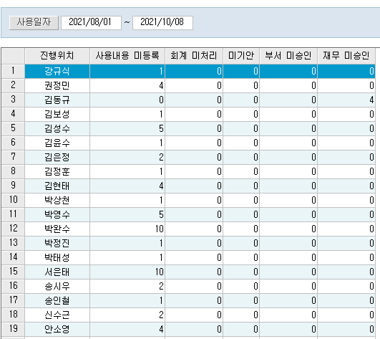
 | 법인카드 미결제
 | 조회조건: 일자 + 실사용자
 | 진행위치 | 사용내용 미등록 | 회계 미처리 | 미기안 | 부서미승인 | 재무미승인
 | 법인카드 실사용자
 | ERP | ERP | ERP | ERP | GW | GW

 | 진행위치 : | 법인카드사용내역회계전표생성 화면의 추가 컬럼(실사용자) 기간별 이름 표시
 | 사용내용 미등록 : | 법인카드적요 컬럼 미등록 내역의 실사용자별 건수 count
 | 회계 미처리 : | 법인카드사용내역회계전표생성 화면의 적요컬럼은 기록되었으나 전표 처리 건수 count
 | 미기안 : | 법인카드사용내역회계전표생성 화면의 전표까지는 처리하엿으나 G/W 전자결재 미상신 건수 Count
 | 부서미승인 : | G/W 전자결재 진행건중 실사용자 부서의 승인이 안된 건수 count
 | 재무미승인 : | G/W 전자결재 진행건중 실사용자 부서의 승인은 완료되고 재무팀 승인이 안된 건수 count

 | 하단 : 디테일

 | 카드사용일자(시간) | 카드번호 | 사용자 | 가맹점 | 금액(원화) | 사용내역(적요) | 계정과목명 | 기표번호 | 기안사원 | 결재상태(진행위치 표시)
번호 | ERP | ERP | ERP | ERP | ERP | ERP | ERP | ERP | ERP | GW

 | 카드사용일자(시간) : | 법인카드사용내역회계전표생성화면의 승인일 + 승인시간(현재 ERP 표시되지 않음 컬럼 추가 필요)
 | 카드번호 : | 법인카드사용내역회계전표생성화면의 카드번호
 | 사용자 : | 법인카드사용내역회계전표생성화면의 실사용자
 | 가맹점 : | 법인카드사용내역회계전표생성화면의 가맹점명
 | 금액(원화) : | 법인카드사용내역회계전표생성화면의 승인금액
 | 사용내역(적요) : | 법인카드사용내역회계전표생성화면의 적요
 | 계정과목명 : | 법인카드사용내역회계전표생성화면의 비용계정
 | 기표번호 : | 법인카드사용내역회계전표생성화면의 전표번호
 | 기안사원 : | 법인카드사용내역회계전표생성화면의 기표자
 | 결재상태(진행위치 표시) : | G/W상의 결재진행위치(단, 표시 내용은 확인 필요, 현재는 기표부서, 재무부서기준으로 처리 진행내역을 표시함.)

전자세금계산서결재조회(개발취소)
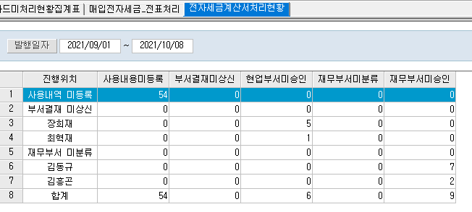
세금계산서 미결제
조회조건: 일자
진행위치 | 사용내용 미등록 | 부서결재미상신 | 현업부서미승인 | 재무부서미승인
이경로 |  |  |  | 5
박명기
김안나 |  | 3 | 4

진행위치 : | 현재 결재 진행 순서의 담당자 또는 미상신
사용내용 미등록 : | 전표맵핑화면에서 맵핑되지 않은 전자세금계산서 내역 Count
부서결재미상신 : | 전표맵핑화면에서 전표와 전자세금계산서 내역은 매핑하였으나 전자결재 상신하지 않은 내역 Count
현업부서미승인 : | 전자결재 상신상태에서 협업부서 최종 승인이 안끝난상태의 현재 결재 대기 중인 사원의 결재 문서 Count
재무부서미승인 : | 전자결재 상신상태에서 재무부서 최종 승인이 안끝난상태의 현재 결재 대기 중인 사원의 결재 문서 Count

하단 : 디테일

기안사원 | 거래처명 | 기표일자 | 기표번호 | 세금계산서작성일자 | 공급가액 | 부가세액 | 합계금액 | 적요 | 지급일자 | 결재상태(진행위치 표시)

기안사원 : | 전자세금계산서에 맵핑된 전표의 기표자
거래처명 : | 전자세금계산서의 거래처명
전표일자 : | 전자세금계산서에 맵핑된 전표의 회계일
전표번호 : | 전자세금계산서에 맵핑된 전표의 전표번호
세금계산서작성일자 : | 전자세금계산서의 발행일자
공급가액 : | 전자세금계산서의 공급가액
부가세액 : | 전자세금계산서의 세액
합계금액 : | 전자세금계산서의 합계금액
적요 : | 전자세금계산서에 맵핑된 전표의 적요
지급일자 : | 전자세금계산서에 맵핑된 전표의 출납예정일
결재상태(진행위치 표시) : | G/W상의 결재진행위치(단, 표시 내용은 확인 필요, 현재는 기표부서, 재무부서기준으로 처리 진행내역을 표시함.)

일반전표결재조회
전표 결제현황
조회조건: 회계일자(From ~ To)
기안부서 | 기안자 | 결재진행중 | 완료
GW영역
경영기획팀 | 김민지 | 5 | 10
경영기획팀 | 김영혜 | 3 | 15
사업기획팀 | 정호선 | 0 | 10
재무(or재무기획) | 합의대기 | 10 | 0
재무(or재무기획) | 박명기 | 5 | 10
재무(or재무기획) | 박재현 | 9 | 0

* 조회기간 중 각 기안사원의 일반전표 유형에 대한 미결건수를 보여준다

하단 : 디테일

전표유형 | 회계일자 | 전표번호 | 기표자 | 입력일자 | 거래처명 | 합계금액(차변) | 지급일자 | 적요

SlipKindName | AccDate | SlipMstID | RegEmpName | RegAccDate | CustName | SumDrAmt | CashDate | Summary

* 상단의 건수 클릭시 해당 건수에 대한 리스트 하단에 조회됨

테이블 | iamc_VACSlipProgListGw
설명 | 결재현황집계표 VIEW

